뇌파정도관리위원회 정기교육
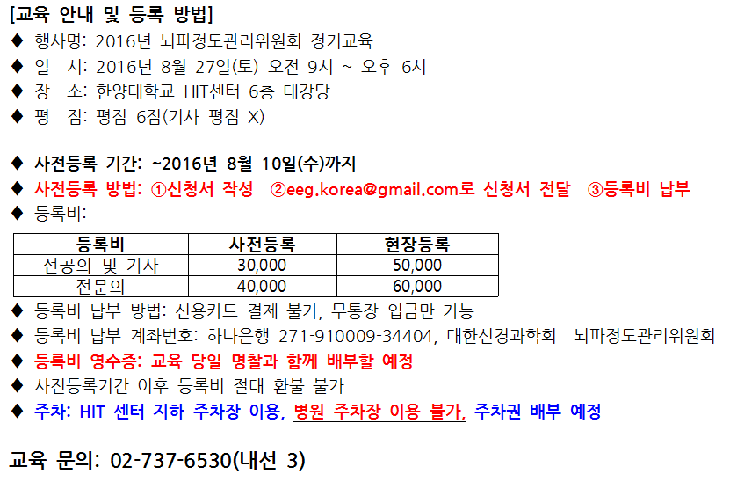
2016년 뇌파정도관리위원회 정기교육 사전등록 신청서
No. | 의사면허번호 | 성명 | 소속 병원명 | 전공과 | 직위 | 휴대폰 번호 | E-Mail 주소 | 등록비
1
2
3
4
5
6
7
8
9
10

